核取與清單
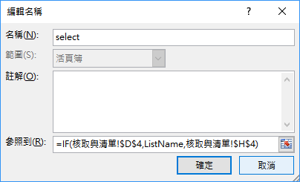
主要用途： | 希望在核取方塊被核取的狀態下，下拉清單的項目A、B、C才會出現
 | 否則會顯示 "請先核取"

 |  |  | TRUE | 請先註冊
 |  |  |  | A寫作班 | 3
 |  |  |  | B會話班
 |  |  |  | C閱讀班

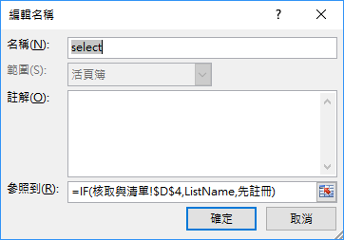
 | step 1 | $H$4 取個名字 如：先註冊
 | step 2 | 將$H$5:$H$7 定義名稱，如：ListName
 | step 3 | 公式/名稱管理員/新增 名稱 select，如右圖
 | step 4 | 設定下拉方塊的控制項格式如下圖

 |  |  |  | 若未於 step 1 定義H4的名稱，也可用下面的方式完成

